Sheet1
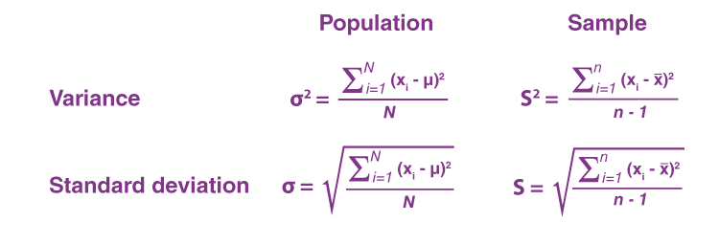
x | f | Average | x-averg | (x-averg)^2 | (x-averg)^2 / n | sqrt (x-averg)^2 / n
32 |  |  | -13.333333333 | 177.77777778
42 |  |  | -3.3333333333 | 11.111111111
62 |  |  | 16.666666667 | 277.77777778
136 | 3 | 45.333333333 |  | 466.66666667 | 155.55555556 | 12.472191289

x-2 | f | Average | x-averg | (x-averg)^2 | (x-averg)^2 / n | sqrt (x-averg)^2 / n | y=x-2
30 |  |  | -13.333333333 | 177.77777778
40 |  |  | -3.3333333333 | 11.111111111
60 |  |  | 16.666666667 | 277.77777778
130 | 3 | 43.333333333 |  | 466.66666667 | 155.55555556 | 12.472191289

(x-2)/10 | f | Average | x-averg | (x-averg)^2 | (x-averg)^2 / n | sqrt (x-averg)^2 / n | y=(x-2)/10
3 |  |  | -1.3333333333 | 1.7777777778
4 |  |  | -0.33333333333 | 0.11111111111
6 |  |  | 1.6666666667 | 2.7777777778
13 | 3 | 4.3333333333 |  | 4.6666666667 | 1.5555555556 | 1.2472191289

